Specsheet
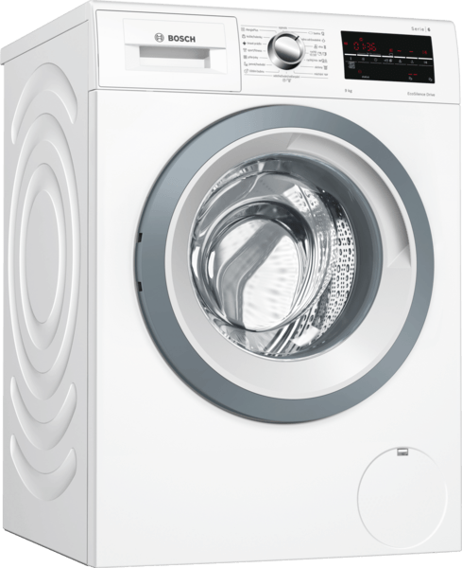
 | Serie | 6, Předem plněná pračka, 9 kg, 1400 otáček za minutu | Vlastnosti:
 | WAT28461CS | Konstrukce: Volně stojící Závěs dveří: Vlevo Barva / materiál spotřebiče: Bílá Délka přívodního kabelu (cm): 160 Výška pro podstavbu: 848,00 Výška (mm): 848 Rozměry spotřebiče (mm): 848 x 598 x 590 Kolečka: Ne Hmotnost netto (kg): 69,635 Objem bubnu (l): 63 Náplň bavlna (kg): Univerzální kód produktu: Barva spotřebiče: Bílá Door Frame: Pearl dark grey, white Color Buttons: Color Dial: Alternativní barevná provedení: Hlučnost při praní (dB(A) re 1 pW): 49 Příkon (W): 2300 Jištění (A): 10 Napětí (V): 220-240 Frekvence (Hz): 50 Průměrná roční spotřeba el.energie (kWh): Total annual water consumption (gal): Energy Star Qualified: Cord Included: Ne Délka přívodního kabelu (in): Typ zástrčky: Zalitá zástrčka s uzemněním Length of drain hose (in): 59,05 Length of supply hose (in): 59,05 Appliance Dimensions (h x w x d) (inches): x x Rozměry zabaleného spotřebiče (in): 33.93 x 25.15 x 26.29 Net weight (lbs): 154 Gross weight (lbs): 156 Capacity (cu. ft.): Délka odtokové hadice: 150,00 Délka přívodní hadice: 150,00 Rozměry zabaleného spotřebice (mm): 862 x 668 x 639 Hmotnost brutto (kg): 71,0 Power consumption standby/network: Please check the user manual for how to switch off the WiFi module.: en: Time auto-standby/network:

 | Spotřeba • kapacita: 9 kg • třída spotřeby energie: A+++ v rozsahu tříd energetické účinnosti od A+++ do D • o 30 % úspornější (152kWh/rok) než je standardní hodnota (217 kWh/rok) třídy spotřeby A+++ v kategorii 9 kg dle směrnice EU 1061/2010 • roční spotřeba energie 152 kWh na základě 220 standardních pracích cyklů v programech pro bavlnu při 60 °C a 40 °C s celou a částečnou náplní a spotřeby v úsporných režimech; skutečná spotřeba energie bude záviset na způsobu použití spotřebiče • spotřeba energie ve standardním programu bavlna 60 °C při plné náplni 0.92 kWh a při částečné náplni 0.59 kWh a spotřeba energie ve standardním programu bavlna 40 °C při částečné náplni 0.41 kWh • vážená spotřeba energie ve vypnutém stavu / v režimu ponechání v zapnutém stavu: 0.12 W / 0.43 W • roční spotřeba vody 11220 litrů na základě 220 standardních pracích cyklů v programech pro bavlnu při 60 °C a 40 °C s celou a částečnou náplní; skutečná spotřeba vody bude záviset na způsobu použití spotřebiče • třída účinnosti odstředění: B • max. počet otáček: 1400 ot./min**; zbytková vlhkost: 53 % • Standardní programy bavlna 60°C + funkce EcoPerfect a bavlna 40°C + funkce EcoPerfect, na které se vztahují informace uvedené na štítku a v informačním listu, jsou vhodné pro praní běžně znečištěného bavlněného prádla a jedná se o nejúčinnější programy z hlediska kombinované spotřeby energie a vody. Skutečná teplota se může lišit v závislosti na kombinaci zvoleného programu a teploty. Délka pracího cyklu může být prodloužena ve prospěch nižší spotřeby energie. Třída účinnosti praní A je vždy zaručena. • trvání standardního programu bavlna 60 °C 285 min při plné náplni a 285 min při částečné náplni a trvání standardního programu bavlna 40 °C 285 min při částečné náplni • hlučnost praní ve standardním programu bavlna 60 °C s plnou náplní v dB (A) re 1 pW: 49 • hlučnost odstředění ve standardním programu bavlna 60 °C s plnou náplní v dB (A) re 1 pW: 75 Programy • speciální programy: máchání, tmavé

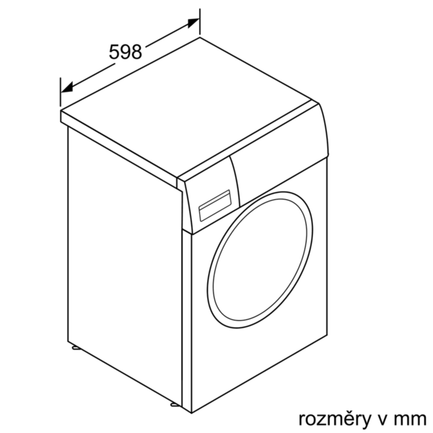

 |  | Vlastnosti spotřeby a připojení:
 |  | Příkon (W): 2300 Jištění (A): 10 Napětí (V): 220-240 Frekvence (Hz): 50 Aprobační certifikáty: CE, VDE Spotřeba energie (kWh): Spotřeba vody (l): Průměrná roční spotřeba vody (l): Průměrná roční spotřeba el.energie (kWh): Bezpečnostní systém proti škodám způsobeným vodou: Vícenás. ochrana proti vodě Number of Options: 7 Maximální rychlost odstřeďování (ot./min): Regulace rychlosti odsřeďování: Variabilní Ukazatel zbytkového času: Ano Ukazatel průběhu sušení: LED-displej, LED-kontrolky zvláštní příslušenství: WMZ20490 : Podesta s výsuvem WMZ2200 : Set pro upevnění k podlaze WMZ2380 : Přívod studené vody/prodl. AquaStopu

 EAN:4242005195497

 | Serie | 6, Spredu plnená práčka, 9 kg, 1400 otáček za minutu | Vlastnosti:
 | WAT28461CS | Konštrukcia: Voľne stojace záves dverí: vľavo farba/materiál spotrebiča: biela Dĺžka prívodného kábla (cm): 160 výška na podstavbu: 848,00 Výška (mm): 848 rozmery spotrebiča (mm): 848 x 598 x 590 kolieska: Nie Hmotnosť netto (kg): 69,635 objem bubna (l): 63 Náplň: bavlna (kg): Univerzálny kód produktu: farba spotrebiča: biela rám dverí: Pearl dark grey, white farba tlačidiel: farba Dial: alternatívne farebné zhotovenia: hlučnosť pri praní dB: 49 príkon (W): 2300 istenie (A): 10 napätie (V): 220-240 frekvencia (Hz): 50 priemerná ročná spotreba el. energie (kWh): celková ročná spotreba vody (gal): Energy Star kvalifikácia: obsahuje prívodný kábel: Nie Dĺžka prívodného kábla (in): typ zástrčky: Gardy zástrčka s uzemnením dĺžka vypúšťacej hadice (in): 59,05 dĺžka prívodnej hadice (in): 59,05 rozmery spotrebiča (V x Š x H) (in): x x Rozmery zabaleného spotrebiča (in): 33.93 x 25.15 x 26.29 hmotnosť netto (lbs): 154 hmotnosť brutto (lbs): 156 kapacita (cu. ft.): dĺžka vypúšťacej hadice: 150,00 dĺžka prívodnej hadice: 150,00 rozmery zabaleného spotrebiča (mm): 862 x 668 x 639 hmotnosť brutto (kg): 71,0 Power consumption standby/network: Please check the user manual for how to switch off the WiFi module.: en: Time auto-standby/network:

 | Spotreba • kapacita: 9 kg • trieda spotreby energie: A+++ v rozsahu tried energetickej účinnosti od A+++ do D • o 30 % úspornejšia (152kWh/rok) ako je štandardná hodnota (217 kWh/rok) triedy spotreby A+++ v kategorii 9 kg podľa smernice EU 1061/2010 • ročná spotreba energie 152 kWh na základe 220 ​​štandardných pracích cyklov v programoch pre bavlnu pri 60 °C a 40 °C pri plnej a čiastočnej náplni a spotreby v úsporných režimoch; skutočná spotreba energie bude závisieť od spôsobu použitia spotrebiča • spotreba energie v štandardnom programe bavlna 60 °C pri plnej náplni 0.92 kWh a pri čiastočnej náplni 0.59 kWh a spotreba energie v štandardnom programe bavlna 40 °C pri čiastočnej náplni 0.41 kWh • vážená spotreba energie vo vypnutom stave / v režime ponechania v zapnutom stave: 0.12 W / 0.43 W • ročná spotreba vody 11220 litrov na základe 220 ​​štandardných pracích cyklov v programoch pre bavlnu pri 60 °C a 40 °C pri plnej a čiastočnej náplni; skutočná spotreba vody bude závisieť od spôsobu použitia spotrebiča • trieda účinnosti odstredenia: B • max. počet otáčok: 1400 ot./min**; zostatková vlhkosť: 53 % • Štandardné programy bavlna 60°C + funkcia ecoPerfect a bavlna 40°C + funkcia ecoPerfect, na ktoré sa vzťahujú informácie uvedené na štítku a v informačnom liste, sú vhodné pre pranie bežne znečištenej bavlnenej bielizne a jedná sa o najúčinnejšie programy z hľadiska kombinovanej spotreby energie a vody. Skutočná teplota sa môže líšiť v závislosti od kombinácie zvoleného programu a teploty. Dĺžka pracieho cyklu môže byť predĺžená v prospech nižšej spotreby energie. Trieda účinnosti prania A je vždy zaručená. • trvanie štandardného programu bavlna 60 °C 285 min pri plnej náplni a 285 min pri čiastočnej náplni a trvanie štandardného programu bavlna 40 °C 285 min pri čiastočnej náplni • hlučnosť prania v štandardnom programe bavlna 60 °C s plnou náplňou v dB (A) re 1 pW: 49 • hlučnosť odstreďovania v štandardnom programe bavlna 60 °C s plnou náplňou v dB (A) re 1 pW:



 |  | Vlastnosti spotreby a pripojenie:
 |  | príkon (W): 2300 istenie (A): 10 napätie (V): 220-240 frekvencia (Hz): 50 aprobačné certifikáty: CE, VDE Spotreba energie (kWh): Spotreba vody (l): priemerná ročná spotreba vody (l): priemerná ročná spotreba el. energie (kWh): bezpečnostný systém proti škodám spôsobeným vodou: Multiple water protection počet možností: 7 maximálny počet ot./min.: regulácia počtu otáčok od ... Do: variabilná ukazovateľ zvyšného času: Áno ukazovateľ priebehu sušenia: LED displej, LED kontrolky zvláštne príslušenstvo: WMZ20490 : Podstavec s výsuvom WMZ2200 : Set pre upevnenie k podlahe WMZ2380 : Prívod studenej vody/predĺ. AquaStopu

 EAN:4242005195497

